상품제안서
붙여쓰는 쓰레기 봉투 1매 | 상품코드: S39381

 |  |  |  |  |  |  | 02-713-8555 | www.synergygift.co.kr
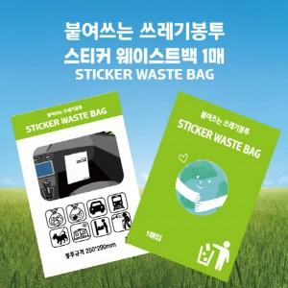

【상세/제작정보】 | <p><span style="font-size: 14pt;">※ 종이인쇄 특성상 LOSE 1~5%발생됩니다.</span><br><span style="font-size: 14pt;">※ 정매 원하실 경우 추가요금 발생</span></p><p><span style="font-size: 14pt;">※ 기본 케이스 인쇄이며, 비닐봉투 인쇄는 5,000개 이상부터 제작 가능합니다.</span></p>

【인쇄/포장옵션】 | 풀칼라 / OPP(비닐)

【공급단가】 | 수량 | 1,000~ | 2,000~ | 3,000~ | 5,000~ | 10,000~
*VAT별도 | 단가 | 270원 | 260원 | 250원 | 240원 | 230원

【상품 URL】 | https://www.synergygift.co.kr:443/src/goods_detail.php?gdno=39381

